Titel
Statistischer Bericht


Frauen nach Zahl der geborenen Kinder
Endergebnisse des Mikrozensus 2022
EVAS-Nummer 12612
Ergänzung zur Datenbank GENESIS-Online

Erschienen am 8. Mai 2024

GENESIS-Online
zur Inhaltsübersicht
Für den Bereich Geburten und Frauen nach Zahl der geborenen Kinder sind in GENESIS-Online folgende Abrufmöglichkeiten gegeben:
Code | Inhalt | Zeitraum
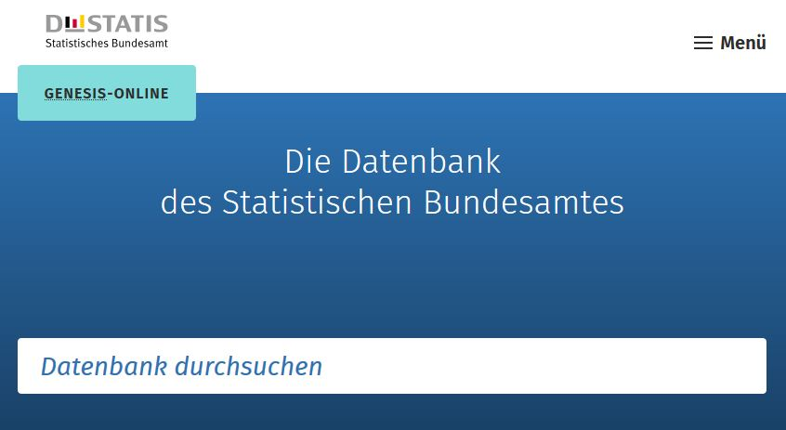
12612-0001 | Lebendgeborene: Deutschland, Jahre, Geschlecht | Jährlich ab 1950
12612-0002 | Lebendgeborene: Deutschland, Monate, Geschlecht | Monatlich ab 1950
12612-0003 | Lebendgeborene: Deutschland, Jahre, Staatsangehörigkeit | Jährlich ab 1960
12612-0004 | Lebendgeborene: Deutschland, Jahre, Familienstand der Eltern | Jährlich ab 1950
12612-0005 | Lebendgeborene: Deutschland, Jahre, Alter der Mutter, Lebendgeburtenfolge | Jährlich ab 2009
12612-0006 | Lebendgeborene: Deutschland, Jahre, Alter des Vaters, Familienstand des Vaters | Jährlich ab 2000
12612-0007 | Lebendgeborene: Deutschland, Jahre, Alter der Mutter, Geschlecht der Lebendgeborenen, Familienstand der Eltern | Jährlich ab 1992
12612-0008 | Geburtenziffern (Lebendgeborene je 1000 Frauen): Deutschland, Jahre, Alter | Jährlich ab 1973
12612-0009 | Zusammengefasste Geburtenziffern (je Frau): Deutschland, Jahre, Altersgruppen | Jährlich ab 1973
Geben Sie den Code
(z. B. 12612-0050) in das Suchfenster der Datenbank GENESIS-Online ein.
12612-0010 | Zusammengefasste Geburtenziffern (je Frau): Deutschland, Jahre, Staatsangehörigkeit der Mutter | Jährlich ab 1991
12612-0011 | Nettoreproduktionsrate: Deutschland, Jahre, Altersgruppen | Jährlich ab 1990
12612-0012 | Kohortenspezifische Geburtenziffern (Lebendgeborene je 1000 Frauen): Deutschland, Geburtsjahr der Frau, Alter | Jährlich ab 1931
12612-0013 | Endgültige Kinderzahl (je Frau): Deutschland, Geburtsjahr der Frau, Altersgruppen der Frauen | Jährlich ab 1931
12612-0014 | Durchschnittliches Alter der Mutter bei der Geburt: Deutschland, Jahre, Lebendgeburtenfolge | Jährlich ab 2009
12612-0015 | Durchschnittliches Alter der Mutter bei der Geburt ihrer lebend geborenen Kinder: Deutschland, Jahre, Familienstand der Eltern | Jährlich ab 1991
12612-0016 | Mehrlingsgeburten: Deutschland, Jahre, Art der Mehrlingsgeburt | Jährlich ab 1950
12612-0017 | Mehrlingsgeburten je 1000 Mütter: Deutschland, Jahre, Art der Mehrlingsgeburt | Jährlich ab 1950
12612-0018 | Totgeborene, Totgeborene je 1000 Lebend- und Totgeborene: Deutschland, Jahre | Jährlich ab 1950
12612-0019 | Lebendgeborene je 1000 Einwohner: Deutschland, Jahre | Jährlich ab 1950
12612-0020 | Lebendgeborene je 1000 Einwohner: Deutschland, Monate | Monatlich ab 1950
12612-0021 | Zusammengefasste Vaterschaftsziffern: Deutschland, Jahre, Altersgruppen | Jährlich ab 1991
12612-0022 | Durchschnittliches Alter des Vaters bei Geburt des Kindes: Deutschland, Jahre | Jährlich ab 1991
12612-0023 | Durchschnittliches Alter des Vaters bei Geburt des Kindes: Deutschland, Jahre, Lebendgeburtenfolge | Jährlich ab 2014
12612-0050 | Frauen: Deutschland, Geburtsjahr, Kinderzahl | 2022
12612-0051 | Durchschnittliche Kinderzahl je Frau, durchschnittliche Kinderzahl je Mutter: Deutschland, Geburtsjahr der Frau | 2022
12612-0052 | Kinderlosenquote: Bundesländer (Aggregate), Jahre, Altersgruppen der Frauen | 2022
12612-0100 | Lebendgeborene: Bundesländer, Jahre, Geschlecht | Jährlich ab 1990
12612-0101 | Lebendgeborene: Bundesländer, Monate, Geschlecht | Monatlich ab 1990
12612-0102 | Lebendgeborene: Bundesländer, Jahre, Familienstand der Eltern | Jährlich ab 1991
12612-0103 | Lebendgeborene: Bundesländer, Jahre, Staatsangehörigkeit des Kindes und der Eltern | Jährlich ab 1990
12612-0104 | Zusammengefasste Geburtenziffern (je Frau): Bundesländer, Jahre, Altersgruppen | Jährlich ab 1991
12612-0105 | Nettoreproduktionsrate: Bundesländer, Jahre (bis 2010), Altersgruppen | Jährlich 2004 - 2010
12612-0106 | Totgeborene: Bundesländer, Jahre | Jährlich ab 1990

